主界面
系统名

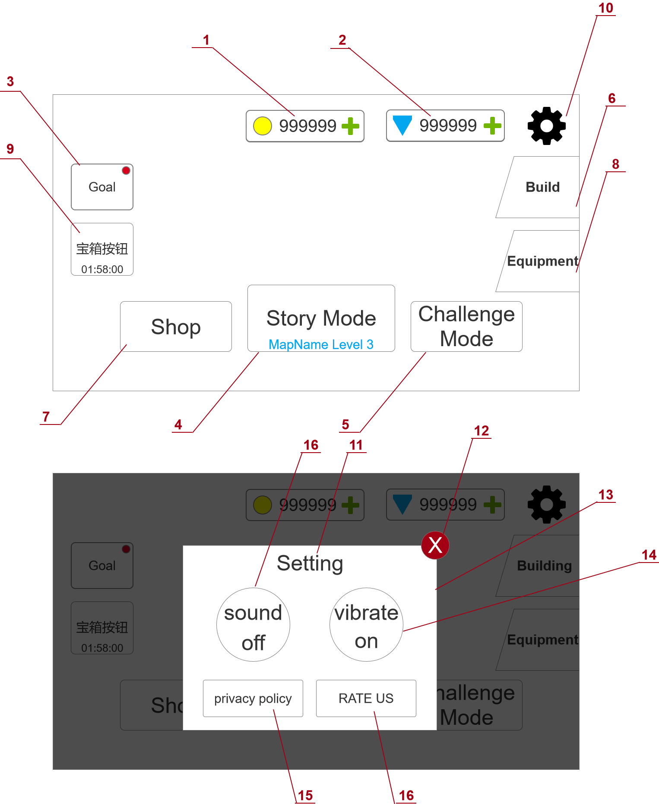
参考图片/游戏链接/游戏截图 | 界面说明 |  | 界面说明
 | 大小 | 1920*1080 | 进入方式 | 打开游戏APP
 | 规格 | 全屏/横屏 | 退出方式 | 退出游戏APP

 | 规则说明
 | 区域序号 | 定义 | 属性 | 规则说明 | 备注
 | 1 | 金币栏 | 按钮+数值 | 此处显示玩家当前拥有的所有金币的数量，需要实时刷新数据。
 |  |  |  | “+"号是按钮，点击后打开商店界面的相应充值页。
 | 2 | 钻石栏 | 按钮+数值 | 此处显示玩家当前拥有的所有钻石的数量，需要实时刷新数据。
 |  |  |  | “+"号是按钮，点击后打开商店界面的相应充值页。
 | 3 | 成就 | 按钮 | 点击后可以打开成就弹窗
 |  |  |  | 在有成就奖励可以领取时，按钮右上角会出现红点提示
 | 4 | 主线关卡 | 按钮 | 点击后进入主线闯关
 |  |  |  | 按钮上显示当前主线的闯关进度，地图名+关卡序号
 | 5 | 挑战模式 | 按钮 | 点击后进入挑战模式页面
 | 6 | 建设 | 按钮 | 点击后进入建设界面
 |  |  |  | 当有建设币未花完，或者有建设完成的奖励未领取时，按钮右上角显示红点。
 | 7 | 商店 | 按钮 | 点击后进入商店界面
 | 8 | 装备 | 按钮 | 点击后进入装备界面
 |  |  |  | 当有新装备或皮肤解锁而玩家未查看时，按钮右上角显示红点
 | 9 | 时长宝箱 | 按钮 | 从第一次登陆开始倒计时，根据配置表的时间参数决定倒计时的时长，在线离线均计算时间。
 |  |  |  | 倒计时结束后宝箱按钮变成一个晃动动画+特效，同时倒计时文字变成“Open”，点击后弹窗提示获得对应的奖励。
 |  |  |  | 领取奖励后如果配置表还有下一行内容则继续进行下一次的倒计时，如果没有则关闭该功能，按钮从主界面上消失。
 | 10 | 设置 | 按钮 | 点击后弹出设置弹窗。
 | 11 | 设置弹窗标题 | 文字 | 设置弹窗的标题。
 | 12 | 关闭弹窗 | 按钮 | 点击后可关闭设置弹窗。
 | 13 | 设置弹窗 | 弹窗 | 设置弹窗，弹窗下衬着半透的遮罩。
 | 14 | 震动开关 | 按钮 | 点击可设置游戏震动的开关。
 | 15 | 隐私政策 | 按钮 | 点击后连接到隐私政策网站。
 | 16 | 音效开关 | 按钮 | 点击可设置游戏音效的开关。
 | 17 | 评价 | 按钮 | 点击后连接到googleplay（或苹果商店）的游戏界面。

战斗界面、规则
系统名

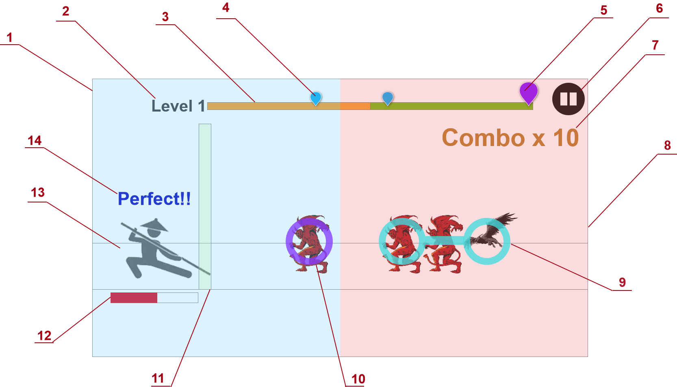
参考图片/游戏链接/游戏截图 | 界面说明 |  | 界面说明
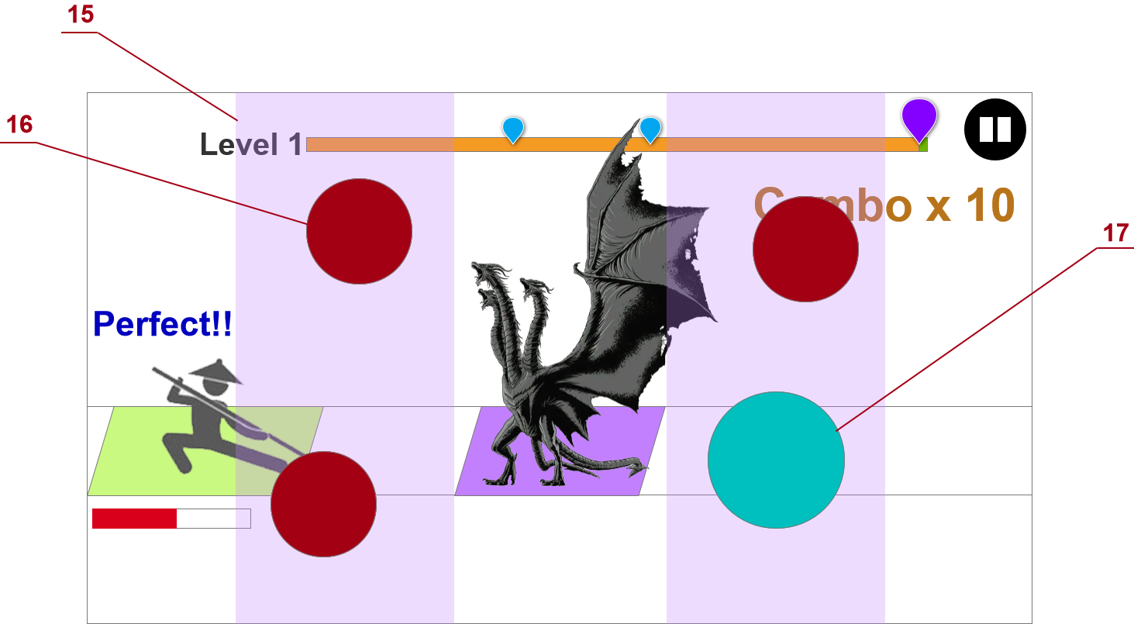 | 大小 | 1080*1920 | 进入方式 | 开始主线战斗 | 开始挑战
 | 规格 | 全屏/竖屏 | 退出方式 | 返回主页 | 战斗结束

 | 规则说明
 | 区域序号 | 定义 | 属性 | 规则说明 |  | 备注
 | 1 | 左侧操作区域 | 区域 | 玩家在左侧点击任意区域可以触发长按点击，不可以触发点击类攻击对应的怪物。
 | 2 | 关卡标题 | 文字 | 显示当前关卡的标题，根据主线和挑战模式不同显示规则不同
 | 3 | 关卡进度 | 图片 | 此处根据当前关卡的配置显示关卡长度和玩家当前的闯关进度
 | 4 | 精英怪标记 | 图片 | 在关卡进度里面表示精英怪出现的节点，玩家关卡进度到达该位置会遭遇精英怪。
 | 5 | boss标记 | 图片 | 在关卡进度里面表示精英怪出现的节点，玩家关卡进度到达该位置会遭遇boss。
 | 6 | 暂停 | 按钮 | 点击按钮后弹出暂停界面。
 | 7 | 连击数 | 区域 | 显示玩家连续攻击到怪物的次数，玩家miss一次攻击则清空。
 | 8 | 右侧操作区域 | 模型地图 | 玩家在右侧点击任意区域可以触发点击，不可以触发长按来攻击对应的怪物。
 | 9 | 怪物提示（长按） | 图片/特效 | 怪物身上配置的提示玩家攻击方法的提示，会以图片或者特效的形式存在，
 |  |  |  | 在操作提示触碰到“11”攻击提示线时，玩家可以操作攻击怪物。长按左侧区域蓄力攻击。
 | 10 | 怪物提示（点击） | 图片/特效 | 怪物身上配置的提示玩家攻击方法的提示，会以图片或者特效的形式存在，
 |  |  |  | 在操作提示触碰到“11”攻击提示线时，玩家可以操作攻击怪物。点击右侧区域单体攻击。
 | 11 | 攻击提示 | 图片/特效 | 主角前面的操作提示，以图片或者特效的形式存在，提示操作对付怪物的时机。
 | 12 | 血量 | 图片 | 此处显示玩家血量进度，根据敌人触碰会扣血，然后血量进度会减少相应的部分。
 | 13 | 主角 | 模型 | 主要的战斗表现区域，具体的规则见下
 | 14 | 操作反馈 | 图片 | 玩家点击操作及时性的反馈，根据关卡配置表的时间（待定）进行判断，分四个等级显示：perfect、great、good和miss
 |  |  |  | 前三个等级都会增加combo的次数，miss出现则终端combo计数。
 |  |  |  | 操作反馈会同时出现在两个地方，一个是操作点击后的对应位置上，一个是在响应的怪物头上。
 | 15 | boss战点击区域 | 区域 | 在进入boss或者精英的战斗时，会切换操作方式，会在区域中随机出现QTE的点击按钮。
 | 16 | boss战操作提示（点击） | 按钮 | boss战时候出现的点击提示按钮，按钮周围会有内缩的特效提示操作时机，区别于长按提示，颜色和造型有所不同。
 | 17 | boss战操作提示（长按） |  | boss战时候出现的点击提示按钮，按钮周围会有内缩的特效提示操作时机，区别于点击提示，颜色和造型有所不同。
 | 18 | 暂停标题 | 文字 | 暂停弹窗的标题。
 | 19 | 返回游戏 | 按钮 | 点击后可返回游戏，同“20”关闭按钮的效果。
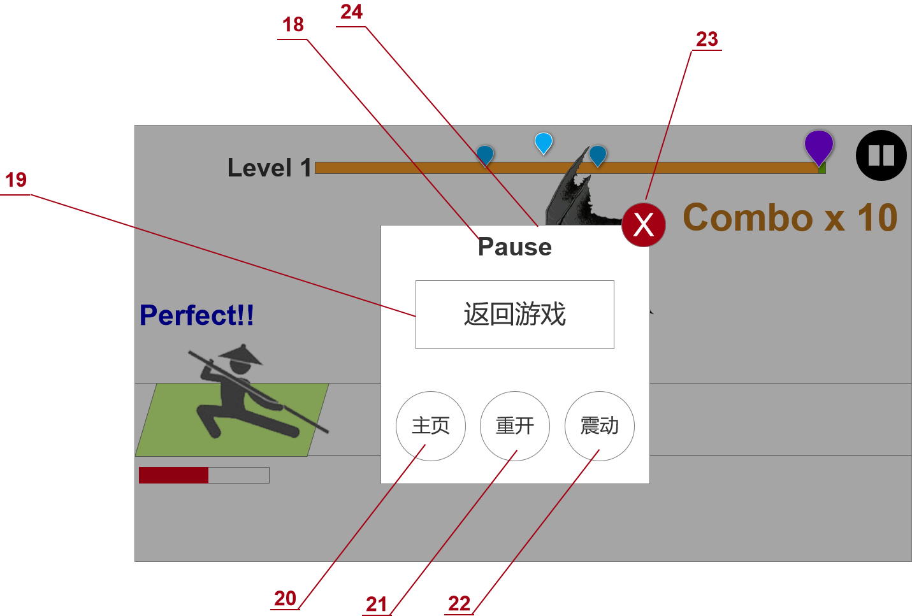
 |  |  |  | 返回游戏后遮罩暂时不消失，在遮罩上显示“3/2/1”倒计时后再重新开始游戏。
 | 20 | 返回主页 | 按钮 | 点击后返回主页，直接执行关卡失败的结算。
 | 21 | 关卡重开 | 按钮 | 点击后重开当前关卡，执行进入关卡的流程。
 | 22 | 震动开关 | 按钮 | 点击后可以“开/关”游戏的震动效果。当点击是打开震动时，手机会随着震动，当点击是关闭震动时，手机不震动
 | 23 | 关闭弹窗 | 按钮 | 点击后关闭暂停弹窗，同“16”返回游戏的效果。
 | 24 | 暂停弹窗 | 弹窗 | 点击“6”后弹出的暂停面板，弹出时背景关卡战斗暂停，BGM也暂停。
 | 25 | 战斗规则 | 系统规则 | 出怪规则 | 玩家操纵角色站在屏幕左方，同时怪物会从右向左出现向玩家靠近。
 |  |  |  | 战斗表现 | 角色的战斗表现（功夫招式）与所持的武器相关。比如赤手空拳时会释放拳法类，使用武器时也会播放不同类别的功夫招式。
 |  |  |  | 特殊怪物 | 特殊怪物（精英怪/boss）出现前会先在屏幕中出现两个随机的操作提示，玩家准确点击后触发boss。
 |  |  |  | 特殊手感 | 除了在普通战斗中出现的击倒、击飞、浮空等常规战斗手感外，战胜特殊怪物需要提供一些特殊的成就感招式，如死亡后镜头聚焦怪物死亡动作，同时显示子弹时间等效果。
 | 26 | 长按操作规则 | 按钮 | miss时 | 怪物头部到达判定点，玩家长按miss时，角色受击，怪物退场
 |  |  |  |  | 怪物头部到达判定点，玩家长按没有miss时，怪物停止移动，播放角色蓄力动画，蓄力途中松手miss，角色受击，怪物退场
 |  |  |  |  | 怪物头部到达判定点，玩家长按没有miss时，怪物停止移动，播放角色蓄力动画，长按操作时间超时，怪物继续行动，角色受击，怪物退场
 |  |  |  | 没miss时 | 蓄力完成后，松手发出技能击杀怪物
 | 27 | 技能 | 模型/特效/按钮 | 操作使用长按
 |  |  |  | 表现规则 | 蓄力向前发出一道波击飞敌人
 |  |  |  |  | 蓄力格挡敌人，然后反击击碎敌人
 |  |  |  |  | 抓住敌人蓄力，向前方砸去
 |  |  |  |  | boss的纯表现技能，如在天上到处飞击打boss

挑战界面
系统名

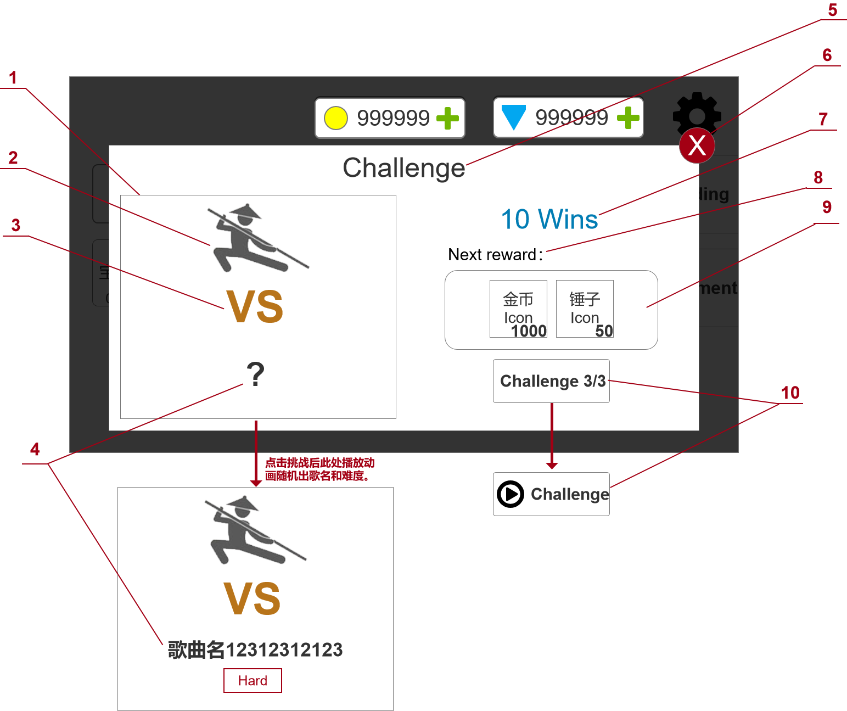
参考图片/游戏链接/游戏截图 | 界面说明 |  | 界面说明
 | 大小 | 1700*820 | 进入方式 | 主页点击挑战
 | 规格 | 全屏/横屏 | 退出方式 | 返回主页 | 开始挑战

 | 规则说明
 | 区域序号 | 定义 | 属性 | 规则说明 |  | 备注
 | 1 | 挑战展示窗 | 模型+文字 | 展示“2/3/4”的内容
 | 2 | 主角小人 | 模型+动效 | 此处展示战斗中的模型动画，平时播放待机动作，玩家停留在当前界面4~6秒后随机播放一套攻击动作，小人的皮肤和武器是当前选中的战斗中使用的内容。
 |  |  |  | 点击进入挑战关卡时，挑战界面UI消失，将此处的人物和场景水平线调整到关卡对应的位置，并开始关卡
 | 3 | VS提示 | 图片/文字 | 装饰性内容，无功能。
 | 4 | 挑战对象 | 文字 | 在点击挑战前VS的内容是”？“，点击挑战后下面出现歌曲名和难度。
 | 5 | 奖励标题 | 文字 | 固定文字
 | 6 | 关闭 | 按钮 | 点击后返回主页面
 | 7 | 连胜次数 | 文字 | 记录当前挑战模式的胜利次数，挑战胜利后+1，挑战失败后不变。
 | 8 | 下次奖励 | 文字 | 装饰性文字，无功能。
 | 9 | 奖励展示 | 图片+文字 | 此处展示下一次挑战胜利后可以获得的奖励内容，右下角展示奖励具体数值。
 |  |  |  | 奖励内容每关不同，最少为1种，最多为3种。
 |  |  |  | 奖励包括金币、钻石、锤子（建造系统资源）、武器、角色。
 | 10 | 挑战按钮 | 按钮 | 每日三次挑战次数，进入一次则挑战次数-1，每日0点刷新次数。
 |  |  |  | 三次挑战次数用完后，按钮替换为广告挑战按钮，可以看一次广告后进入挑战关。

主线剧情
系统名

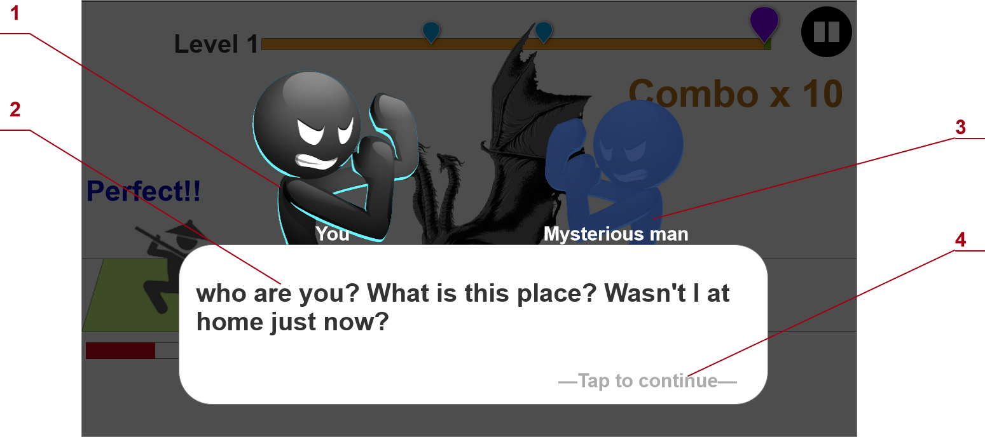
参考图片/游戏链接/游戏截图 | 界面说明 |  | 界面说明
 | 大小 | 1920*1080 | 进入方式 | 第一次进入特定的主线关卡时
 | 规格 | 全屏/横屏 | 退出方式 | 退出游戏APP | 主线剧情结束

 | 规则说明
 | 区域序号 | 定义 | 属性 | 规则说明 |  | 备注
 | 1 | 主角半身像 | 图片 | 主角的半身画像，在主线剧情和部分引导剧情中使用。
 |  |  |  | 在主角说话的时候略微放大显示，进入NPC说话时缩小显示。
 | 2 | 对白 | 图片+文字 | 剧情中出现的对白框，由底图和文字组成。
 |  |  |  | 此处显示对应的对白内容，按照顺序显示。
 | 3 | npc半身像 | 图片 | 剧情中和主角对话的npc半身像，在主线剧情中出现
 |  |  |  | 在npc说话的时候略微放大显示，进入zhujue1说话时缩小显示。
 | 4 | 操作提示 | 文字+特效 | 显示“tap to continue”，同时这一行字显示呼吸特效明暗显示。

主线关卡
系统名

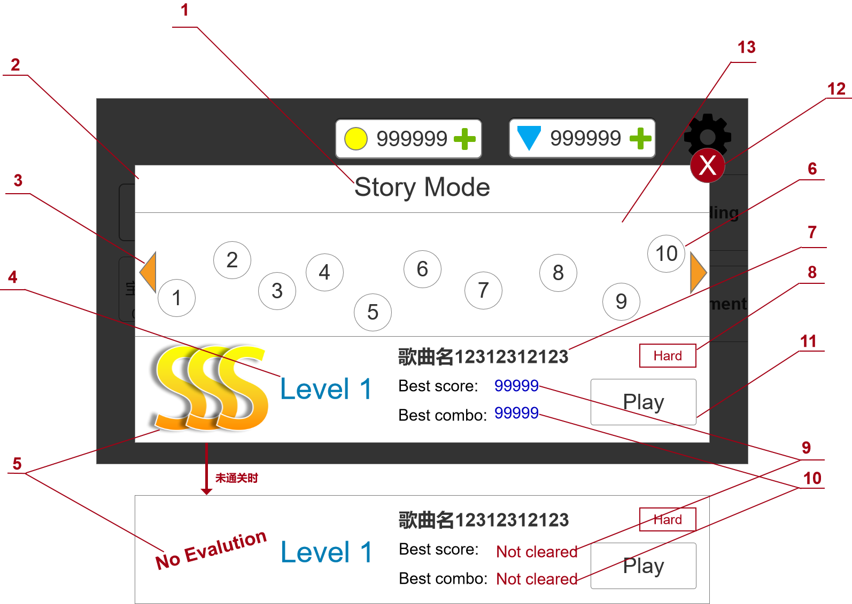
参考图片/游戏链接/游戏截图 | 界面说明 |  | 界面说明
 | 大小 | 1700*820 | 进入方式 | 点击主界面主线按钮
 | 规格 | 全屏/横屏 | 退出方式 | 点击返回 | 开始主线关卡

 | 规则说明
 | 区域序号 | 定义 | 属性 | 规则说明 |  | 备注
 | 1 | 关卡标题 | 文字 | 关卡的标题序号。
 | 2 | 关卡弹窗 | 窗体 | 弹窗覆盖在主界面上，底下有半透明遮罩。
 | 3 | 场景切换 | 按钮 | 每个大场景有不同的小关卡布局。
 |  |  |  | 左右两边各一个按钮，点击后切换至上一个/下一个大场景。
 |  |  |  | 如果没有上./下一个场景，或者下一个场景未解锁时，按钮置灰不可点击。
 | 4 | 关卡名称 | 文字 | 点击关卡后此处显示配置表中对应的关卡名称。
 | 5 | 关卡评分 | 图片 | 结束关卡以后，根据通关表现进行给出一个评分，将玩家历史最高评分显示在此处。
 |  |  |  | 在某关卡没有通关时此处显示“No Evalution”。
 |  |  |  | 关卡评分规则 | 关卡评分与combo和perfect数量有关。
 |  |  |  |  | combo和perfect数量达到卡点数60%以上时，评分为C
 |  |  |  |  | combo和perfect数量达到卡点数70%以上时，评分为B
 |  |  |  |  | combo和perfect数量达到卡点数80%以上时，评分为A
 |  |  |  |  | combo和perfect数量达到卡点数90%以上时，评分为S
 |  |  |  |  | combo和perfect数量达到卡点数95%以上时，评分为SS
 |  |  |  |  | combo和perfect数量达到卡点数100%时，评分为SSS
 |  |  |  |  | 关卡失败时，评分始终为D
 |  |  |  |  | 每次通关都会获得一个关卡评分，如果当次评分比历史最高评分高，则刷新历史最高评分并记录。
 | 6 | 关卡选项 | 按钮 | 在关卡背景中显示的关卡按钮，点击后可以在下方显示关卡的详情。
 | 7 | 歌曲名 | 文字 | 显示关卡使用的歌曲名字。如果名字过长的话会循环显示。
 | 8 | 关卡难度 | 文字 | 关卡难度从低到高分别是easy、normal、hard、ultra hard和hell五种。
 |  |  |  | 每种难度的颜色都不同
 | 9 | 最高连击 | 文字 | 显示玩家通关的最高连击数记录，如果未通关时显示“not cleared”
 | 10 | 开始关卡 | 按钮 | 点击后进入当前主线关卡，如果未通关时显示“not cleared”
 | 11 | 开始关卡 | 按钮 | 点击后进入当前主线关卡。
 | 12 | 返回 | 按钮 | 点击后返回主页面
 | 13 | 关卡背景 | 场景地图 | 主线关卡背景，用关卡的背景微调后使用，作为主线关卡的背景使用。
 |  |  |  | 玩家可以左右滑动场景，显示所有的关卡选项。
 |  |  |  | 转动屏幕时主角小人会跟随前进，始终站在场景最前一层。

关卡结算
系统名

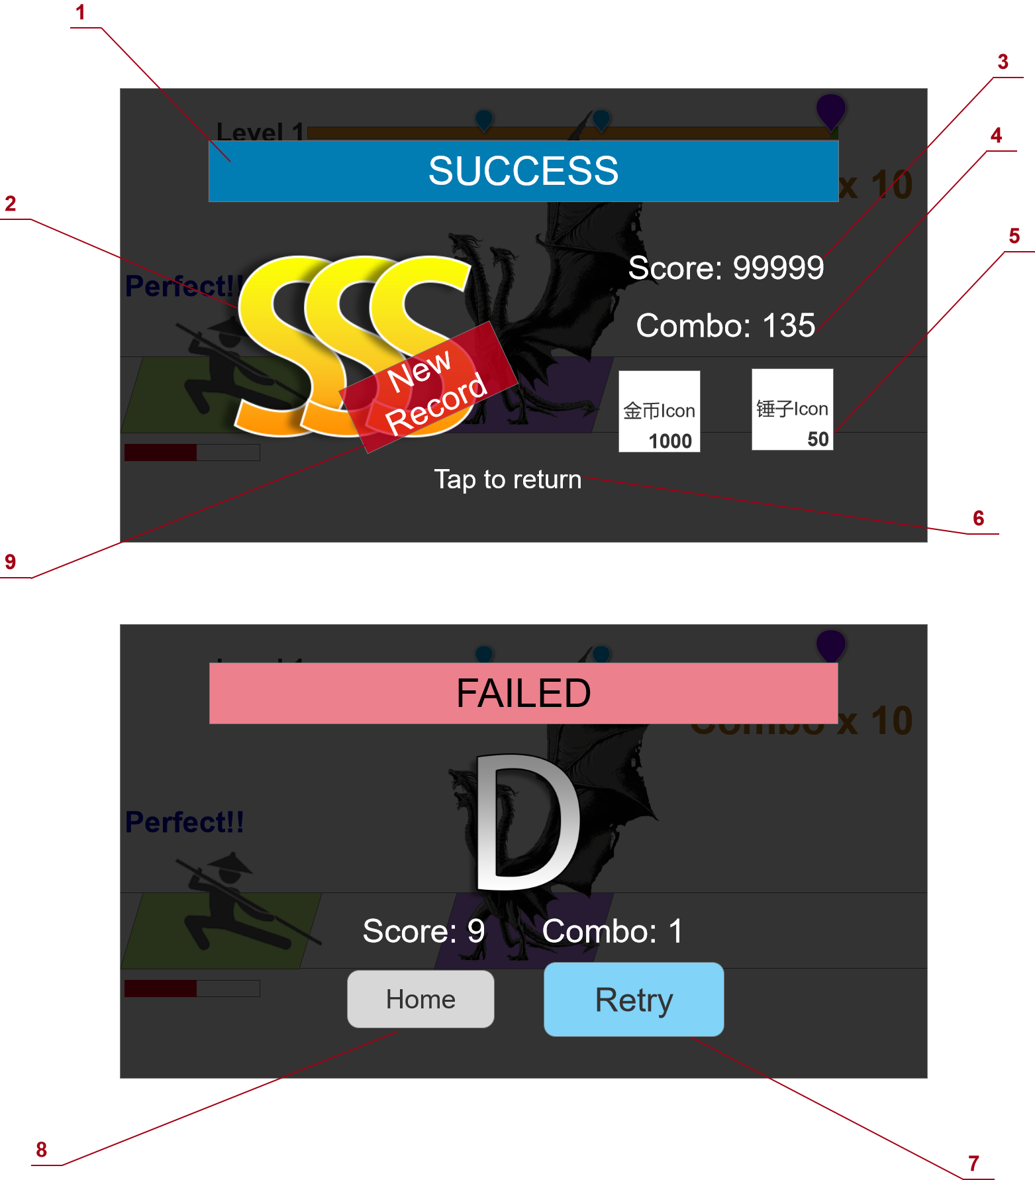
参考图片/游戏链接/游戏截图 | 界面说明 |  | 界面说明
 | 大小 | 1920*1080 | 进入方式 | 主线/挑战关卡结束时
 | 规格 | 全屏/横屏 | 退出方式 | 退出游戏APP | 点击继续或重开

 | 规则说明
 | 区域序号 | 定义 | 属性 | 规则说明 |  | 备注
 | 1 | 结算标题 | 图片+文字 | 胜利和失败分别显示“Success”和“Failed”，标题底板分别显示不同的颜色。
 | 2 | 关卡评分 | 图片+文字 | 此处根据通关的数据显示关卡评分。
 |  |  |  | 具体评分规则见“主线关卡”标签中“关卡评分”一节。
 | 3 | 关卡分数 | 文字 | 显示本次通关的分数。
 | 4 | 关卡连击 | 文字 | 显示本次通关的连击数。
 | 5 | 关卡奖励 | 图片+文字 | 根据关卡配置表发放关卡的奖励，第一次通关发放首通奖励，之后通关都发放常规奖励。
 |  |  |  | 奖励物用icon+数量的形式进行展示，最少奖励一个，奖励物最多有3个。
 |  |  |  | 关卡胜利时无论评分是什么都发放奖励，失败时不发放奖励。
 | 6 | 操作提示 | 文字+动画 | 显示“Tap to return”，同时文字上播放一个呼吸特效，明暗显示。
 |  |  |  | 点击后返回进入关卡之前的界面（主线选关或挑战界面）
 | 7 | 失败重来 | 按钮 | 失败结算界面显示，点击后重新开始本关卡
 | 8 | 继续按钮 | 按钮 | 点击后返回进入关卡之前的界面（主线选关或挑战界面）
 | 9 | 新纪录标签 | 图片 | 在主线模式中，如果玩家首次获得一个更高的评价时，则在结算界面显示这个标签。

复活界面
系统名

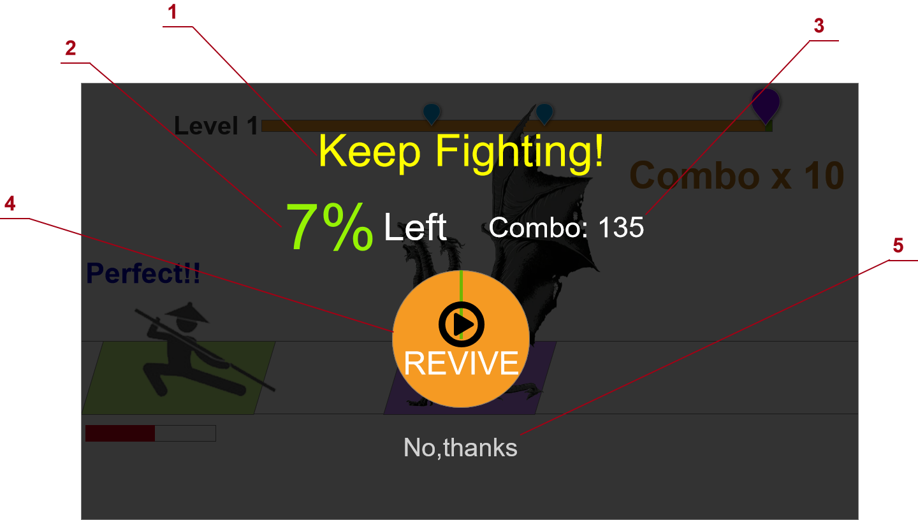
参考图片/游戏链接/游戏截图 | 界面说明 |  | 界面说明
 | 大小 | 1920*1080 | 进入方式 | 主线/挑战关卡第一次失败时。
 | 规格 | 全屏/横屏 | 退出方式 | 退出游戏APP | 复活或取消复活

 | 规则说明
 | 区域序号 | 定义 | 属性 | 规则说明 |  | 备注
 | 1 | 复活标题 | 文字 | 显示“Keep Fighting！”刺激玩家点击复活按钮。
 | 2 | 剩余提示 | 文字 | 根据玩家本次通关的进度显示关卡的剩余路程，用百分比表示。如果大于30%则始终-10%来显示（即剩余35%时，则显示25%Left）
 | 3 | 连击数 | 文字 | 显示本次通关时的最高连击数记录。
 | 4 | 复活按钮 | 按钮 | 点击后拉取广告，成功会掉后返回游戏，给主角补满血继续通关，走暂停重启的流程，不打断当前连击。
 |  |  |  | 如果因为任何原因无法看广告或者回调失败，则进入失败结算，并屏显提示“ADs‘ not ready”
 |  |  |  | 倒计时5秒钟的动画表现，用转圈的圆盘显示，倒计时内玩家可以选择复活，倒计时结束后自动进入失败结算。
 | 5 | 拒绝按钮 | 按钮 | 点击后直接进入失败结算，该按钮在界面出现后延迟2s再出现。

建造界面
系统名

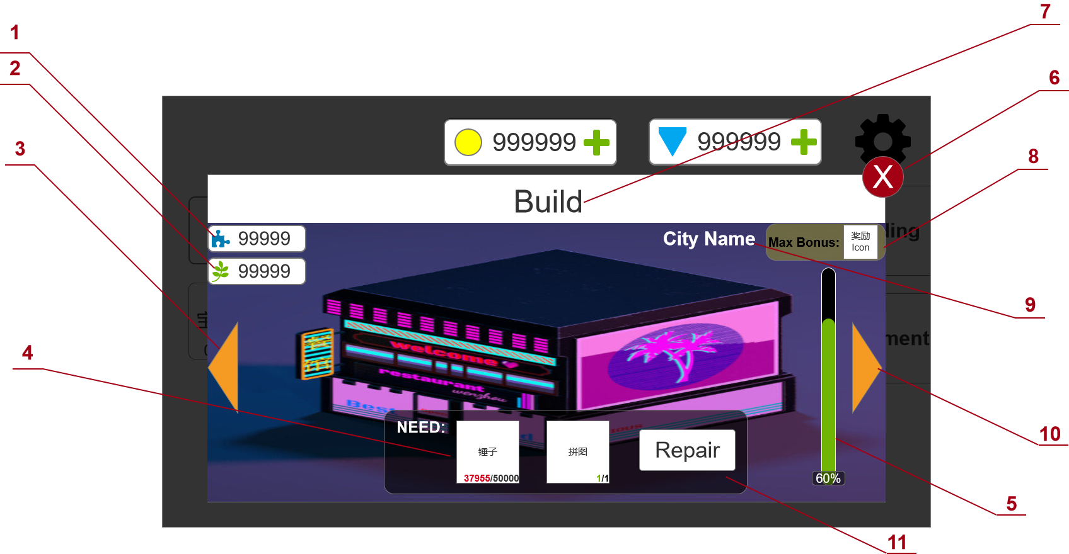
参考图片/游戏链接/游戏截图 | 界面说明 |  | 界面说明
 | 大小 | 1700*820 | 进入方式 | 打开主界面建设
 | 规格 | 全屏/横屏 | 退出方式 | 返回主页

 | 规则说明
 | 区域序号 | 定义 | 属性 | 规则说明 | 备注
 | 1 | 特殊建筑道具资源栏 | 图片+文字 | 显示玩家目前已经获得的建筑系统用的特殊道具的数量。
 | 2 | 常规建筑道具资源栏 | 图片+文字 | 显示玩家目前已经获得的建筑系统用的常规道具的数量。
 | 3 | 切换建筑 | 按钮 | 点击后可以在不同的建筑之间切换，2和10分别是向左或者向右翻页。
 |  |  |  | 建筑列表做成循环的，即第一个建筑向左翻页会切换到后一个建筑。
 | 4 | 修复要求 | 图片+文字 | 此处显示每次修复需要的资源和数量，最少为1种，最多为两种。
 |  |  |  | 图标下方显示“现有资源数量/升级所需资源数量”，并进行判断，如果资源数量足够时，现有数量显示绿色，不够时则显示红色。
 | 5 | 修复进度 | 图片+文字 | 此处显示当前建筑修复的进度，用进度条显示，进度条上显示具体的百分比。
 |  |  |  | 修复进度满时上面的文字显示MAX，同时进度条换一个颜色处理。
 | 6 | 关闭 | 按钮 | 点击后返回主页。
 | 7 | 建筑标题 | 文字 | 建筑界面的标题文字
 | 8 | 修复奖励 | 图片+文字 | 此处根据配置表显示当前建筑物的修复奖励图片。
 | 9 | 建筑名称 | 文字 | 此处显示建筑的名称。
 | 10 | 切换建筑 | 按钮 | 功能同“3”
 | 11 | 修复按钮 | 按钮 | 在修复资源足够时按钮正常显示可点击，不够时按钮显示灰色不可点击。
 |  |  |  | 点击修复按钮后扣除响应的资源，并增加修复度。每次增加的修复度根据配表内容走。
 |  |  |  | 修复时从资源图标上飞一团特效到建筑上爆发，然后增长修复度进度条。
 |  |  |  | 最后一次修复让当前建筑修复度长满时，建筑上播放一个较大的修复特效，并且右上角的奖励飞到中间并获得。

获得弹窗
系统名

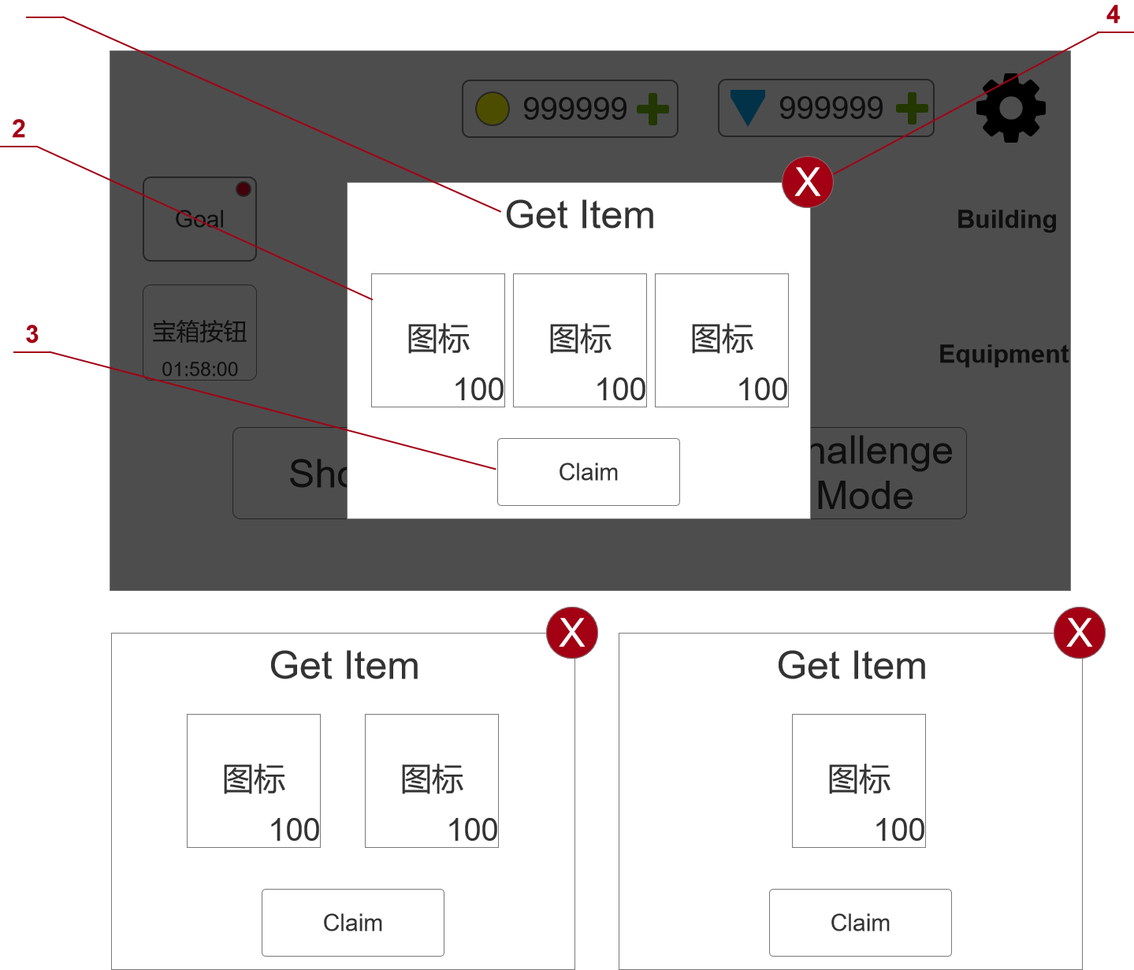
参考图片/游戏链接/游戏截图 | 界面说明 |  | 界面说明
 | 大小 | 930*670 | 进入方式 | 获得物品时
 | 规格 | 全屏/竖屏 | 退出方式 | 点击领取 | 点击关闭

 | 规则说明
 | 区域序号 | 定义 | 属性 | 规则说明 |  | 备注
 | 1 | 获得物品标题 | 文字 | 显示获得物品的文字
 | 2 | 奖励物图标 | 图片+文字 | 此处显示本次获得物品的图标和数量。
 |  |  |  | 根据获得物品的种类数量1/2/3分别显示不同的排版样式。
 | 3 | 确定 | 按钮 | 点击之后关闭界面，同“4”
 | 4 | 关闭 | 按钮 | 点击之后关闭界面，同“3”

Goal界面 (横版)
Goal界面

参考图片/游戏链接/游戏截图 | 界面说明 |  | 界面说明
 | 大小 | 1250*820 | 进入方式 | 点击主界面的Goal按钮 | 弹出Goal界面
 | 规格 | 弹窗/横屏 | 退出方式 | 点击return按钮 | 回到主界面

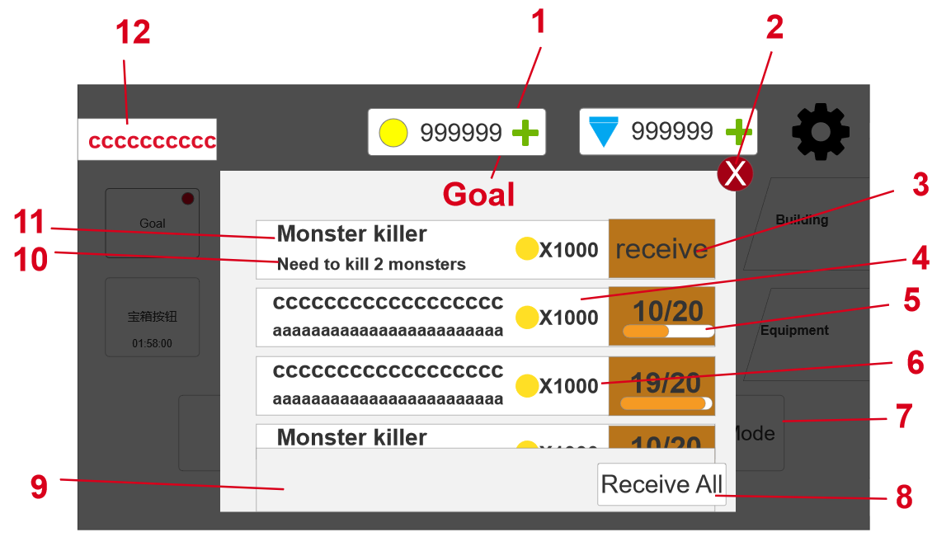
 | 规则说明
 | 区域序号 | 定义 | 属性 | 规则说明 |  | 备注
 | 1 | 界面标题名称 | 图片+文字 | 显示字样：Goal
 | 2 | 关闭按钮 | 按钮 | 点击插号按钮后关闭弹窗，回到主界面
 | 3 | 获取按钮 | 按钮 | 显示字样：receive
 |  |  |  | 当任务进度条到达最右侧时才会显示receive按钮
 |  |  |  | 点击receive按钮时，会得到对应进度条的奖励，播放货币飞到对应资源栏的动画，增加资源栏的数值
 |  |  |  | 动画分为三档（待定），第一档少量货币飞到对应资源栏，第二档中等货币飞到对应资源栏，第三档大量货币飞到对应资源栏，飞的过程持续0.5秒（待定） |  | 动画效果待定
 | 4 | 任务条 | 图标+文字 | 进度条上方显示数字（当前任务完成数/需要完成的总数）
 |  |  |  | 显示规则 | 当前任务完成数增加时，上方数字随着增加
 |  |  |  |  | 任务进度条向右侧移动距离为增加的数量占总数的百分比
 |  |  |  |  | 当任务进度条满了过后，receive按钮会出现并且覆盖在如“3”所示位置
 |  |  |  |  | 如果是单次型任务点击receive按钮后，整个对应的任务条就变成了深色（与没领取的形成对比可有美术自行设计）
 |  |  |  |  | 如果是累计型任务点击过后，播放动画，变化规则如“13”
 |  |  |  |  | 打开Goal弹窗的初始排布为可以领取的任务条是置顶，未完成的任务条在中间，变成深色的进度条在最下面
 |  |  |  |  | 关闭弹窗后任务条的排序才发生变化
 | 5 | 任务进度条 | 动态图片 | 白色为总的进度条长度，橙色为当前任务的进度
 | 6 | 奖励资源 | 图标+文字 | 图标显示对应的资源图标，字样为获得的数量
 | 7 | 主界面背景 | 图片 | 方便与弹窗大小比例进行对比，虚化主界面背景（灰色部分）
 | 8 | 一键领取按钮 | 按钮 | 显示字样：Receive All
 |  |  |  | 点击按钮一次性领取全部可以领取的任务奖励，领取动画同“3”的领取动画
 |  |  |  | 显示规则 | 当有任务完成可以领取时，该按钮就会变亮且可以点击
 |  |  |  |  | 当没有任务可以领取时，该按钮会变暗且无法点击
 | 9 | 背景显示 | 动态图片 | 样式可由美术自行设计,需明显与整体游戏风格相适配
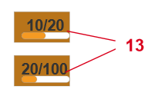
 |  |  |  | 可以上下滑动，任务条随着上下滚动
 | 10 | 任务需求 | 文字 | 显示字样为对应的任务需求。如Need to kill 2 monsters
 |  |  |  | 最大长度为24个字符（到金币图标前为止）
 | 11 | 任务名称 | 文字 | 显示字样为对应的成就名称。如Monster killer
 |  |  |  | 最大长度为18个字符（到金币图标前为止）
 | 12 | 成就获得弹窗 | 显示规则 | 在获得成就时，就显示在当前界面（待定），从屏幕左侧用0.5秒（待定）弹出，弹出后持续1秒后又缩回屏幕左侧消失，如果成就名称超过10个字符，则成就名称采用滚动模式显示
 |  |  | 成就级别 | 1为低级 | 显示字样：成就名称 如monster killer
 |  |  |  | 2为中级 | 显示字样：成就名称，在Goal界面中的成就名称字样变成橙色
 |  |  |  | 3为高级 | 显示字样：成就名称，在Goal界面中的任务条显示框增加科幻风
 | 13 | 累计型任务 | 变化规则 | 初始显示为低级，当低级完成并领取奖励后，“5”的进度条按照当前完成数和总共需要完成数的比例显示，“11”的任务名称不变，“10”的任务需求变成对应中级任务的任务需求，奖励资源也变成中级的奖励
 | 14 | 初始界面 | 初始成就界面按照成就配置表中的成就编号进行排序

Shop界面 (横版)
Shop界面

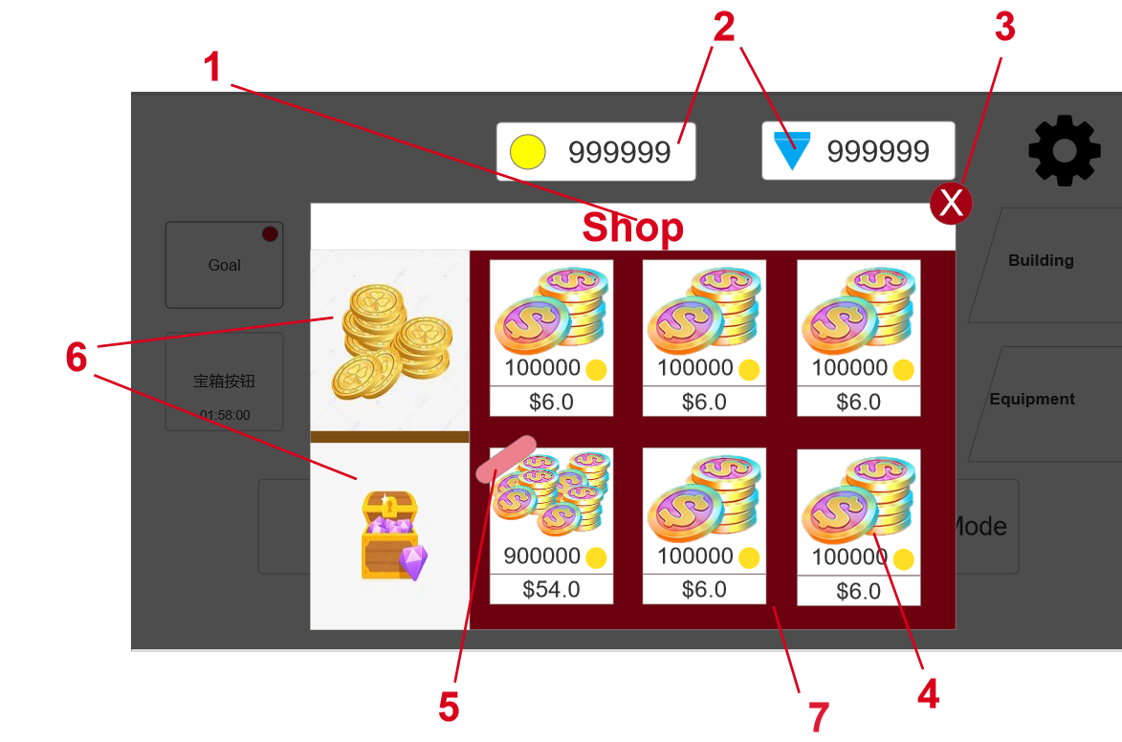
参考图片/游戏链接/游戏截图 | 界面说明 |  | 界面说明
 | 大小 | 1250*820 | 进入方式 | 点击主界面的shop按钮 | 进入shop界面
 | 规格 | 弹窗/横屏 | 退出方式 | 点击return按钮 | 回到主界面

 | 规则说明
 | 区域序号 | 定义 | 属性 | 规则说明 |  | 备注
 | 1 | 界面标题名称 | 文字 | 显示字样：shop
 | 2 | 当前资源展示栏 | 图标+文字 | 样式可由美术自行设计,在数字前面有金币（黄色）和钻石（蓝色）的图标
 |  |  |  | 数字最多可以达到999999
 | 3 | 关闭按钮 | 按钮 | 样式可由美术自行设计
 |  |  |  | 点击后叉号钮后关闭弹窗，回到主界面
 | 4 | 购买物品展示 | 图片+文字+按钮 | 样式由美术自行设计
 |  |  |  | 显示规则 | 在金币页签下是购买金币，黄色图标左边是购买将会获得的数量，最多为999999
 |  |  |  |  | 在钻石页签下是购买钻石，蓝色图标左边是购买将会获得的数量，最多为999999
 |  |  |  |  | 最下面是购买所需要的实际金额
 |  |  |  |  | 美术根据获得的货币数量来设计物品展示（获得的货币越多，展示的物品就越多）
 |  |  |  | 点击对应的物品展示框则跳转到付费界面如“8”处
 | 5 | 特殊标记显示 | 文字 | 显示字样：Hot ，显示在热销商品左上角，热销商品设定为玩家充值收益性价比最高的两个商品（待定）（金币和钻石各一个）
 | 6 | 一级页签 | 图标+按钮 | 图标样式由美术自行设计
 |  |  |  | 显示规则 | 点击金币图标按钮时，“7”区域会展示购买金币的界面
 |  |  |  |  | 点击钻石图标按钮时，“7”区域会展示购买钻石的界面
 |  |  |  |  | 当点击金币图标和钻石图标的按钮时，被点击的按钮框会变化，变化形式由美术自行设计
 | 7 | 背景 | 图片 | 需要明显表现出商店风格
 | 8 | 付费弹窗 | 文字+按钮+图片 | 图片为购买的物品对应的图片，如购买金币则显示金币图标和“4”图标相同
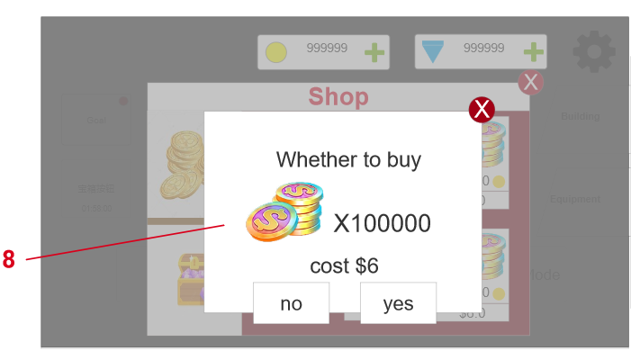
 |  |  |  | 显示字样：Whether to buy，货币图标后面显示的是购买货币所对应的数量，cost后面显示需要花费的金额
 |  |  |  | 购买规则 | 点击yes按钮跳转到支付页面，进入内购流程
 |  |  |  |  | 内购成功，弹出“获得弹窗”，获得对应的游戏货币
 |  |  |  |  | 任何原因的内购失败，不能获得对应的游戏货币
 |  |  |  |  | 点击no按钮或者叉号则关闭弹窗

Equipment界面 (横版)
Equipment界面

参考图片/游戏链接/游戏截图 | 界面说明 |  | 界面说明
 | 大小 | 1700*820 | 进入方式 | 点击主界面的Equipment按钮 | 进入Equipment界面
 | 规格 | 弹窗/横屏 | 退出方式 | 点击return按钮 | 回到主界面

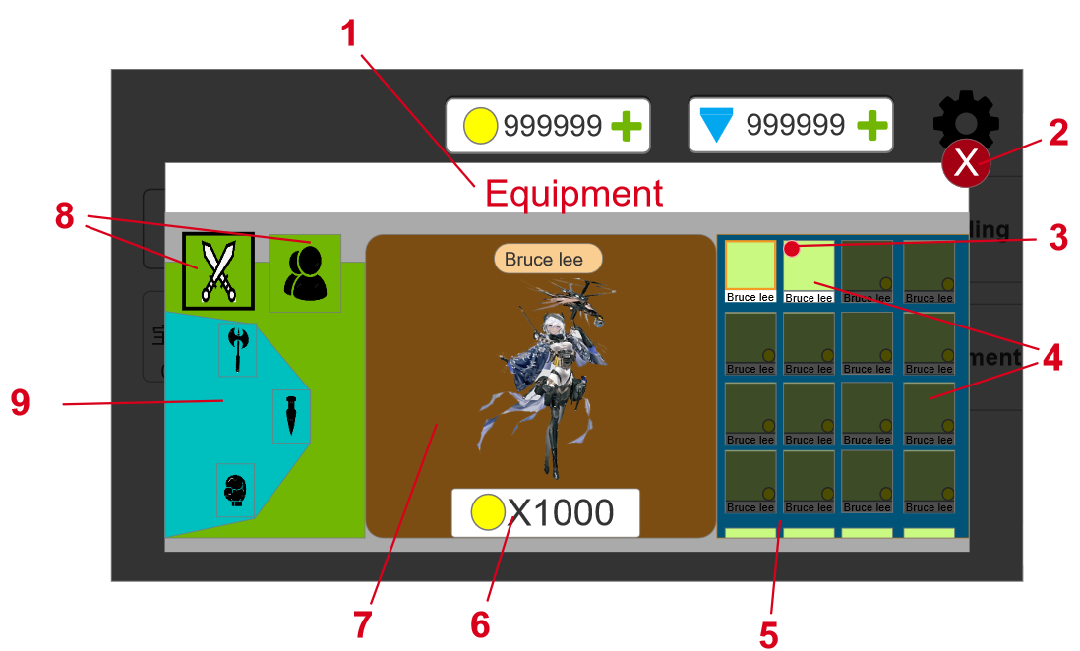
 | 规则说明
 | 区域序号 | 定义 | 属性 | 规则说明 |  |  | 备注
 | 1 | 界面标题名称 | 文字 | 显示字样：Equipment
 | 2 | 关闭按钮 | 按钮 | 样式可由美术自行设计
 |  |  |  | 点击叉号就关闭弹窗回到主界面
 | 3 | 红点标记 | 图标 | 当玩家获得皮肤还没有点击该皮肤进行查看时才会显示红点，玩家查看过后会自行消失
 | 4 | 装扮图标展示框 | 按钮+图片+文字 | 服装装扮，绿色部分显示角色头象，最下方显示对应的装扮名称，如thor。最多10个字符
 |  |  |  | 武器装扮，绿色部分显示武器全身象，最下方显示对应的装扮名称
 |  |  |  | 解锁过的装扮亮度更高，未解锁的有一层灰色的蒙版
 |  |  |  | 未解锁的框右下角的黄色区域样式可由美术自行设计，需表现该皮肤需要什么资源解锁（有三类货币，看视频，任务）一个皮肤只需要单一的资源解锁，同一种类型的资源排列在一起
 |  |  |  | 点击对应的装扮图标展示框，“7”号的位置会展示对应的装扮
 |  |  |  | 点击解锁的装扮图标展示框，会有高亮的边框效果（待定），让玩家明确知道当前点击的是哪个框，并且装备上该装扮
 |  |  |  | 点击未解锁的装扮图标展示框，会有高亮的边框效果（待定），只展示装扮，不装备该装扮，此时装备的是最后一次点击的解锁的装扮
 |  |  |  | 点击对应的装扮图标展示框，“7”号的位置会展示对应的装扮
 | 5 | 装扮功能区 | 动态图片 | 蓝色部分，样式可由美术自行设计,需明显表现出与对应皮肤相适应的背景
 |  |  |  | 可以上下滑动，最下面有装扮图标展示框的一部分，暗示玩家可以滑动
 | 6 | 获得按钮 | 按钮+图标+文字 | 已解锁装扮显示equip字样，不能点击
 |  |  |  | 未解锁装扮显示规则 | 看视频获得 | 显示watch 0/5，表示看五次（数值待定）广告即可获得，点击后弹出广告
 |  |  |  |  |  | 看完对应数量的广告后，弹出“获得弹窗”，并获得对应的皮肤
 |  |  |  |  | 任务获得 | 显示pass level 10（数值待定），点后自动跳转到当前的主线关卡
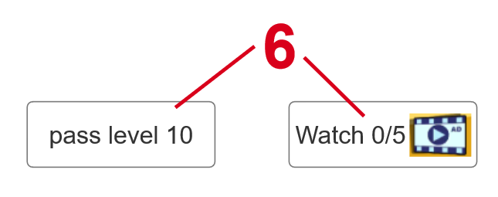
 |  |  |  |  |  | 已经完成的任务关卡自动解锁对应的装扮，并且有红点标记
 |  |  |  |  | 购买获得 | 显示货币图案和需要花费的货币数量，点击后弹出“10”
 | 7 | 模型展示区域 | 模型 | 样式可由美术自行设计,完整的显示出皮肤整体效果，默认展示的是当前装备好的装扮，第一次进游戏就是展示初始装扮
 |  |  |  | 切换服装，刚开始人物模型播放1秒（待定）的休息动作，如扭身，打哈欠等（待定），后续每隔5秒播放1秒（待定）的动作
 |  |  |  | 切换武器，刚开始人物模型播放2秒（待定）的武器对应动作，后续每隔5秒播放2秒（待定）的动作
 | 8 | 一级页签 | 图标+按钮 | 点击对应的一级页签下方的二级页签（蓝色部分）会随着变化并且“5”号区域的装扮图标展示框也会变成默认的装扮
 |  |  |  | “5”号区域的装扮图标展示框的默认装扮是一级页签下的二级页签的第一个，如“9”的斧头
 |  |  |  | 点击后的页签和未点击的有明显的却别，如“8”的黑框显示
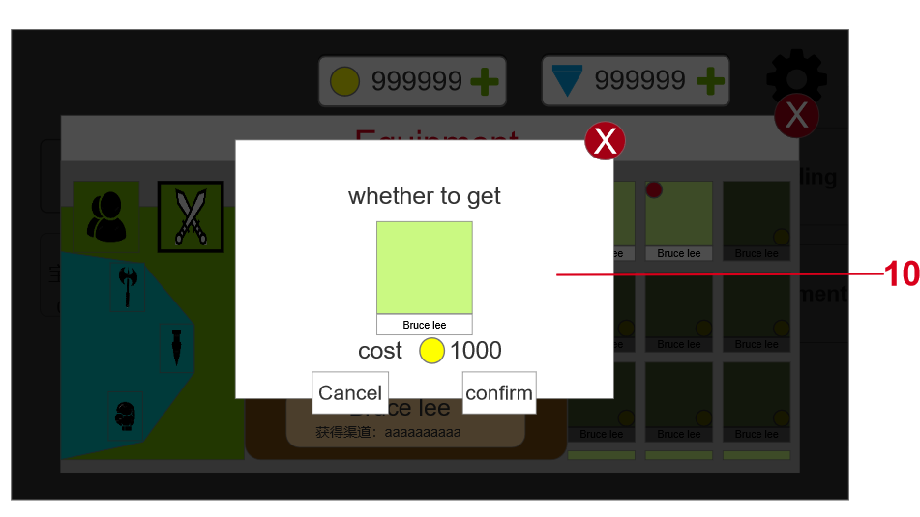
 |  |  |  | 一级页签会自动记录当前的选择的二级页签，当一级页签切换后再切换回来“5”号区域依然显示切换前的二级页签对应的装扮展示
 | 9 | 二级页签 | 动态图片+图标+按钮 | 点击不同的种类，右边的“7”区域的装扮图标展示框会变成对应的装扮
 |  |  |  | 分类 | 服装，包含了套装，头，上衣，裤子这四类（待定）二级页签
 |  |  |  |  | 武器，包含了拳套，剑，斧头这三类（待定）二级页签
 |  |  |  | 显示规则 | 武器同一时间只能装备一种武器
 |  |  |  |  | 服装的不同二级页签之间可以搭配穿搭，套装不能和其他零件服装搭配
 | 10 | 确认弹窗 | 文字+按钮 | 显示字样：Whether to get ***，其中***代表获得物品框，位置如“10”，物品框下面cost @@@ %%%，其中@@@为资源图案和“4”的资源图案相同，%%%代表花费的金额最大为999999
 |  |  |  | 获得规则 | 货币购买获得 | 点击confirm后判断，如果当前货币大于需要货币则购买成功，扣除货币，弹出”获得弹窗“得到对应装扮
 |  |  |  |  |  | 点击confirm后判断，如果当前货币小于需要的货币，则购买失败，弹出“11”号窗口，不扣除货币也不会得到装扮
 |  |  |  |  | 点击cancel或叉号则关闭获得弹窗
 | 11 | 购买失败弹窗 | 文字+按钮 | 显示字样：Insufficient , whether to jump to the store，背景由美术自行设计
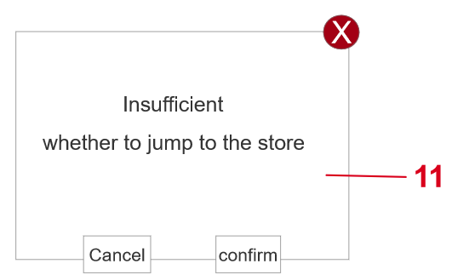
 |  |  |  | 点击cancel或叉号，关闭弹窗
 |  |  |  | 点击confirm，跳转到商店界面对应的购买货币页签下，如金币不够时就跳转到shop的gold页签下

